Лист 1
Прайс-лист
МИР ПРЯЖИ

В валюте: руб. (курс 1).
Цены указаны на 07.08.2020

№ | Номенклатура/ Характеристика номенклатуры | Описание | Изображение | Артикул | Цена | Ед. | Остаток | Ссылка на сайт
 | Чип-борд картонный "Бордюр колючий" 1,15мм 15 х 19 см | Чип-борд картонный "Бордюр колючий" 1,15мм 15 х 19 см | 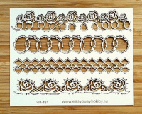 | ЧП-181 | 75.50 |  |  | Изображение
 | Чип-борд картонный "Бордюр колючий" 1,15мм 15 х 19 см |  |  |  | 75.50 | шт | 1 | Изображение
 | Чип-борд картонный "Верный друг" 1,15мм 15 х 19 см | Чип-борд картонный "Верный друг" 1,15мм 15 х 19 см | 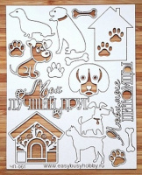 | ЧП-061 | 75.50 |  |  | Изображение
 | Чип-борд картонный "Верный друг" 1,15мм 15 х 19 см |  |  |  | 75.50 | шт | 2 | Изображение
 | Чип-борд картонный "Гнезда" 1,15мм 15 х 19 см | Чип-борд картонный "Гнезда" 1,15мм 15 х 19 см | 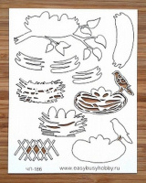 | ЧП-186 | 75.50 |  |  | Изображение
 | Чип-борд картонный "Гнезда" 1,15мм 15 х 19 см |  |  |  | 75.50 | шт | 7 | Изображение
 | Чип-борд картонный "Звездопад" 1,15мм 15 х 19 см | Чип-борд картонный "Звездопад" 1,15мм 15 х 19 см | 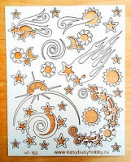 | ЧП-160 | 75.50 |  |  | Изображение
 | Чип-борд картонный "Звездопад" 1,15мм 15 х 19 см |  |  |  | 75.50 | шт | 1 | Изображение
 | Чип-борд картонный "Кайма 2" 1,15мм 15 х 19 см | Чип-борд картонный "Кайма 2" 1,15мм 15 х 19 см | 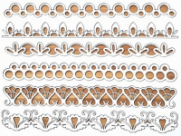 | ЧП-143 | 75.50 |  |  | Изображение
 | Чип-борд картонный "Кайма 2" 1,15мм 15 х 19 см |  |  |  | 75.50 | шт | 1 | Изображение
 | Чип-борд картонный "Морское дно" 1,15мм 15 х 19 см | Чип-борд картонный "Морское дно" 1,15мм 15 х 19 см | 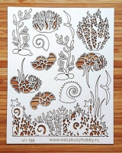 | ЧП-198 | 75.50 |  |  | Изображение
 | Чип-борд картонный "Морское дно" 1,15мм 15 х 19 см |  |  |  | 75.50 | шт | 1 | Изображение
 | Чип-борд картонный "Новогодние игрушки" 1,15мм 15 х 19 см | Чип-борд картонный "Новогодние игрушки" 1,15мм 15 х 19 см | 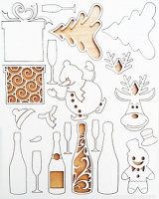 | ЧП-163 | 75.50 |  |  | Изображение
 | Чип-борд картонный "Новогодние игрушки" 1,15мм 15 х 19 см |  |  |  | 75.50 | шт | 4 | Изображение
 | Чип-борд картонный "Овощи" 1,15мм 15 х 19 см | Чип-борд картонный "Овощи" 1,15мм 15 х 19 см | 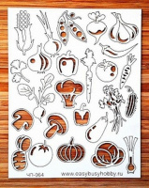 | ЧП-064 | 75.50 |  |  | Изображение
 | Чип-борд картонный "Овощи" 1,15мм 15 х 19 см |  |  |  | 75.50 | шт | 1 | Изображение
 | Чип-борд картонный "Петухи" 1,15мм 15 х 19 см | Чип-борд картонный "Петухи" 1,15мм 15 х 19 см |  | ЧП-155 | 75.50 |  |  | Изображение
 | Чип-борд картонный "Петухи" 1,15мм 15 х 19 см |  |  |  | 75.50 | шт | 10 | Изображение
 | Чип-борд картонный "Полевые цветы " 1,15мм 15 х 19 см | Чип-борд картонный "Полевые цветы " 1,15мм 15 х 19 см | 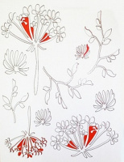 | ЧП-112 | 75.50 |  |  | Изображение
 | Чип-борд картонный "Полевые цветы " 1,15мм 15 х 19 см |  |  |  | 75.50 | шт | 1 | Изображение
 | Чип-борд картонный "Полевые цветы 2" 1,15мм 15 х 19 см | Чип-борд картонный "Полевые цветы 2" 1,15мм 15 х 19 см | 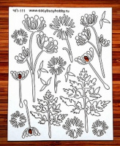 | ЧП-111 | 75.50 |  |  | Изображение
 | Чип-борд картонный "Полевые цветы 2" 1,15мм 15 х 19 см |  |  |  | 75.50 | шт | 1 | Изображение
 | Чип-борд картонный "Розы шебби" 1,15мм 15 х 19 см | Чип-борд картонный "Розы шебби" 1,15мм 15 х 19 см | 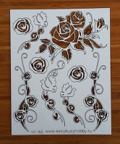 | ЧП-165 | 75.50 |  |  | Изображение
 | Чип-борд картонный "Розы шебби" 1,15мм 15 х 19 см |  |  |  | 75.50 | шт | 3 | Изображение
 | Чип-борд картонный "Рыбацкие сети" 1,15мм 15 х 19 см | Чип-борд картонный "Рыбацкие сети" 1,15мм 15 х 19 см | 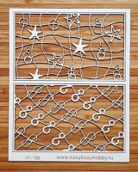 | ЧП-196 | 75.50 |  |  | Изображение
 | Чип-борд картонный "Рыбацкие сети" 1,15мм 15 х 19 см |  |  |  | 75.50 | шт | 1 | Изображение
 | Чип-борд картонный "Совы" 1,15мм 15 х 19 см | Чип-борд картонный "Совы" 1,15мм 15 х 19 см | 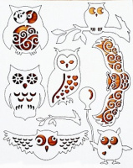 | ЧП-095 | 75.50 |  |  | Изображение
 | Чип-борд картонный "Совы" 1,15мм 15 х 19 см |  |  |  | 75.50 | шт | 3 | Изображение
 | Чип-борд картонный "Уголки 3" 15 х 19 см | Чип-борд картонный "Уголки 3" 15 х 19 см | 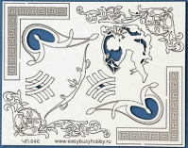 | ЧП-040 | 75.50 |  |  | Изображение
 | Чип-борд картонный "Уголки 3" 15 х 19 см |  |  |  | 75.50 | шт | 2 | Изображение
 | Чип-борд картонный "Фон. Праздник" 1,15мм 15 х 19 см | Чип-борд картонный "Фон. Праздник" 1,15мм 15 х 19 см | 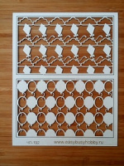 | ЧП-192 | 75.50 |  |  | Изображение
 | Чип-борд картонный "Фон. Праздник" 1,15мм 15 х 19 см |  |  |  | 75.50 | шт | 6 | Изображение
 | Чип-борд картонный "Франция" 1,15мм 15 х 19 см | Чип-борд картонный "Франция" 1,15мм 15 х 19 см | 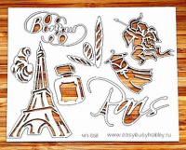 | ЧП-058 | 75.50 |  |  | Изображение
 | Чип-борд картонный "Франция" 1,15мм 15 х 19 см |  |  |  | 75.50 | шт | 2 | Изображение
 | Чип-борд картонный "Фрукты" 1,15мм 15 х 19 см | Чип-борд картонный "Фрукты" 1,15мм 15 х 19 см | 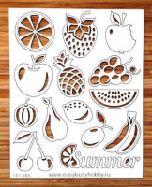 | ЧП-065 | 75.50 |  |  | Изображение
 | Чип-борд картонный "Фрукты" 1,15мм 15 х 19 см |  |  |  | 75.50 | шт | 2 | Изображение

